Portada
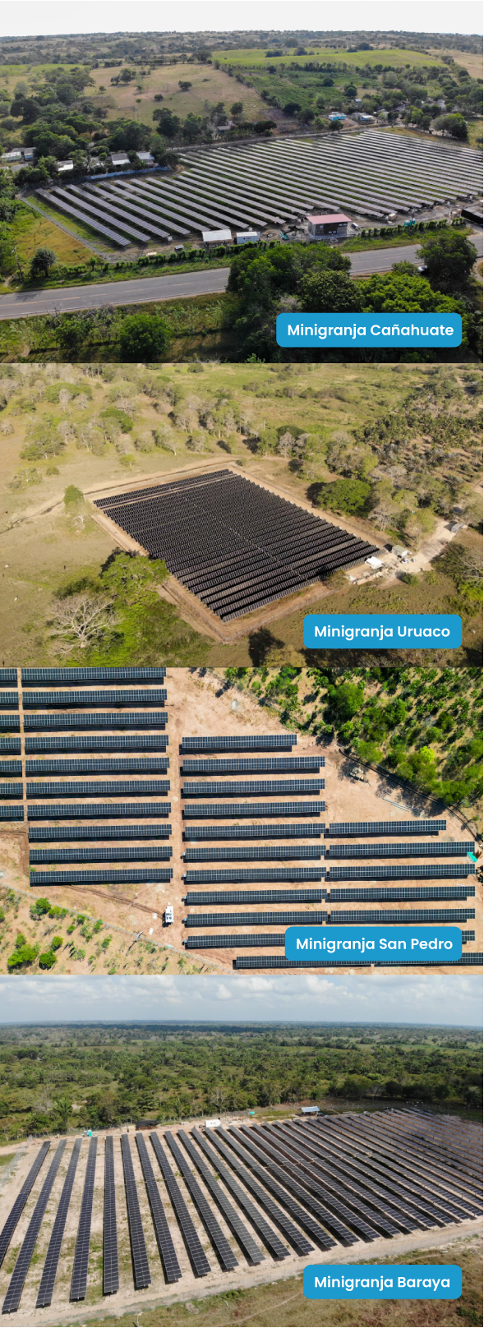

Cotización para Minigranjas

Minigranja Magangué Oc

Capacidad del proyecto: | 1320.8 kWp
Fecha de envío: | 26/05/2026
Vencimiento: | 10/06/2026

Contacto:
Jose Daniel Giraldo Arias
(+57)3195249435
Jose@solenium.co

Solenium S.A.S.
NIT. 901097244-
info@solenium.co
www.solenium.co

